2021_data
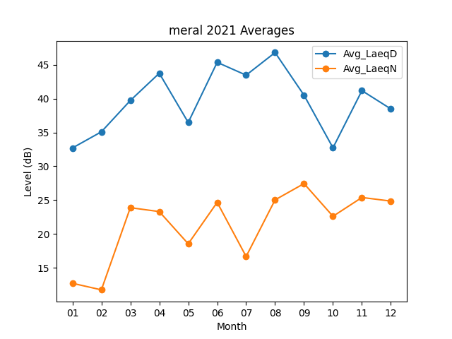
Month | Avg_LaeqD | Avg_LaeqN
01 | 32.706451613 | 12.725806452
02 | 35.092857143 | 11.757142857
03 | 39.712903226 | 23.890322581
04 | 43.74 | 23.313333333
05 | 36.470967742 | 18.55483871
06 | 45.35 | 24.673333333
07 | 43.458064516 | 16.680645161
08 | 46.796774194 | 25.041935484
09 | 40.496666667 | 27.446666667
10 | 32.729032258 | 22.616129032
11 | 41.173333333 | 25.396666667
12 | 38.467741935 | 24.861290323

